Reporte de Formatos
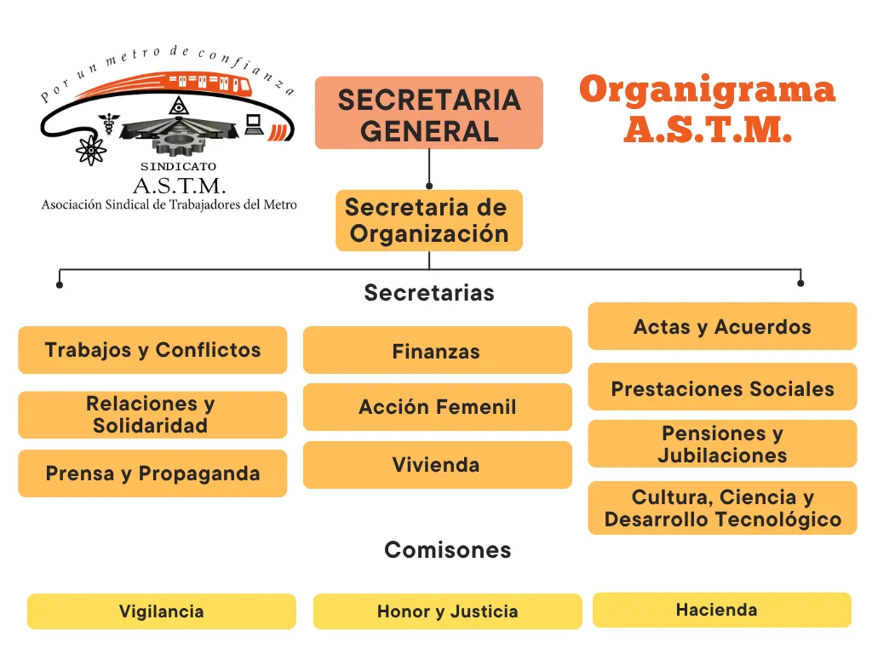
Título |  |  | Nombre corto |  |  | Descripción
Organigrama |  |  | LGT_65_II.2 |  |  | La información correspondiente al hipervínculo del organigrama completo, con el objetivo de visualizar la representación gráfica de la estructura orgánica, desde el puesto del titular del sujeto obligado hasta el nivel de jefatura de departamento u homólogo y, en su caso, los prestadores de servicios profesionales y/o cualquier otro tipo de personal adscrito
Tabla Campos
Ejercicio | Fecha de inicio del periodo que se informa | Fecha de término del periodo que se informa | Hipervínculo al organigrama completo | ¿El sujeto obligado tiene entre sus atribuciones dar atención a temas relacionados con violencia y/o igualdad de género? (catálogo) | Denominación del área/s que, de conformidad con sus atribuciones, dan atención a temas relacionados con violencia y/o igualdad de género | En su caso, denominación del Comité o instancia que atiende temas de género, aun cuando no cuente con atribuciones expresas para ello | Área(s) responsable(s) que genera(n), posee(n), publica(n) y actualiza(n) la información | Fecha de Actualización | Nota
2026 | 2026-04-01 | 2026-06-30 | https://stmetro.org/wp-content/uploads/2026/05/cropped-cropped-Organigrama_ASTM_2026-1.png | Sí | Secretaria de Acción Femenil | Secretaria de Acción Femenil | Unidad de Transparencia | 2026-07-09 | S/N

Área o Unidad Administrativa que genera o posee la información: Unidad de Transparencia
Periodo de actualización de la información: Trimestral. Cuando se decrete, reforme, adicione, derogue o abrogue cualquier norma aplicable al sujeto obligado, la información deberá publicarse y/o actualizarse en un plazo no mayor a 15 días hábiles a partir de su publicación y/o aprobación en el medio oficial que corresponda.
Periodo que se informa: abril a junio de 2026, Actualización: abril, mayo y junio
Fecha de actualización: 09/07/2026

